2
인적자원관리 절차서 |  |  |  |  |  |  |  |  |  |  | 문서 번호 |  | MD-0703
 |  |  |  |  |  |  |  |  |  |  | 쪽 |  | 1
제정일자 |  | 2025-05-28 |  | 개정 번호 |  | 1 | 개정 일자 |  | 2025-05-28 |  | 시행일자 |  | 2025-05-28
구분 | IN PUT |  | TOP |  | 주 관 팀 |  |  | 관 련 팀 |  | 외부 교육 기관 |  | OUT PUT
 |  |  |  |  | 관리팀 |  |  | 전팀
교육 정보
PLAN | *교육일정

교육정보 입수 및 배포
연간 교육계획 수립(사내)
B
A
필요교육 선정 및 제출
 | 조직 및 업무 변경
 | *연간 교육 계획서(사내)
 | - 교육교안
 | *연간 교육 계획서(사외) |  |  |  |  |  |  |  |  |  |  | *사외교육 계획
연간 교육계획 수립

외부기관 교육
신청
DO

교육일정 통보

N
사외(사내)교육 실시
교육불참 사유서 제출
Y
 |  |  |  |  |  |  |  |  |  |  |  | *교육 일정
 | *교육 계획(사내)
 | *교육불참사유서 |  |  |  |  |  |  |  |  |  |  | *교육일지
수료증, 이수보고서, 교육평가서 상신
 | *교육수료증
 | *교육이수 보고서
 | *교육평가서
월간 교육실적
보고
CHECK |  |  |  |  |  |  |  |  |  |  |  | *교육평가서
 |  |  |  |  |  |  |  |  |  |  |  | *교육실적 보고서
N
승인
교육평가서 분석
현업 유효성 평가
Y
Y
N
차기 교육기관 선정시 반영
 | *현업 유효성 평가서
 | *적격성평가 |  |  |  |  |  |  |  |  |  |  | *교육평가서 분석결과
ACT |  |  |  |  |  |  |  |  |  |  |  | *교육실적보고서(승인)
 |  |  |  |  |  |  |  |  |  |  |  | *적격성 평가서
기록보관
기록보관

3
인적자원관리 절차서 |  |  |  |  |  |  | 문서 번호 | MD-0703
 |  |  |  |  |  |  | 쪽 | 2
제정일자 |  | 2025-05-28 | 개정 번호 | 1 | 개정 일자 | 2025-05-28 | 시행일자 | 2025-05-28
 | 1. 적용범위
 | 본 절차서는 주식회사엠에스티 (이하 ‘회사’라 한다.)의 품질에 미치는 모든 직원의 교육훈련 계획 및 실시와
 | 자격인정에 관하여 적용한다.

 | 2. 목적
 | 본 절차서는 회사의 교육훈련을 통한 직무능력 향상 및 자격인정으로 책임감을 부여하고 품질
 | 시스템을 유지관리 하는데 그 목적이 있다.

 | 3. 용어의 정의
 | 3.1 교육 훈련
 | 업무 수행에 관련된 개념 및 인식, 이론, 지식 등을 전파하는 것과 태도, 실천방법, 요령 등을 전수
 | 하는 것.
 | 3.2 자격 인정
 | 특별히 정해진 업무를 수행하는 직원이 정상적인 업무를 충분히 수행할 수 있다는 것을 보장
 | 3.3 내부심사원
 | 내부품질심사 및 제조공정심사를 수행하는 인원
 | 3.4 검사원
 | 수입검사, 공정검사, 출하검사 및 시험업무를 수행하는 인원
 | 3.5 검교정 요원 |  |  |  |  |  |  |  | 업체에서 기준 수립 기준구에 대해
 | 검교정 업무를 수행하는 인원 |  |  |  |  |  |  |  | 고객사 요구하는 경우는 기준 없음
 | 3.6 특별공정 (중요공정) 작업자 |  |  |  |  |  |  |  | 문제 발생 시, 양산 전 검사구 확인 > 고객에서 요구사항 반영
 | 핵심기술을 요하는 공정으로 당사의 경우는 CNC 가공 공정, Lapping/Polishing 공정에서 업무를 수행하는 인원을 말한다.

 | 4. 책임과 권한
 | 4.1 대표이사
 | 4.1.1 연간 교육계획서 검토 / 승인
 | 4.1.2 교육훈련 품의서 승인
 | 4.1.3 사, 내외 교육결과 보고서 승인
 | 4.2 관리팀팀장
 | 4.2.1 연간교육계획서 작성 및 검토
 | 4.2.2 임직원의 개인별 교육(학습)결과 유지관리
 | 4.3 해당팀장(또는 팀원)
 | 4.3.1 적격성 요구기준서 작성 및 평가
 | 4.3.2 교육훈련 품의서 작성 검토
 | 4.3.3 사, 내외 교육결과 보고서 작성 및 검토
 | 4.3.4 팀원의 자격인정 요청서 작성
 | 4.3.5 자격인정의 검토 및 승인 (대표이사 또는 품질팀장이 승인한다)

 | 5. 업무 절차
 | 5.1 교육훈련 적격성 파악
 | 5.1.1 해당팀장은 팀원의 교육훈련의 필요성을 파악하여 그 결과를 관리팀장에게 통보한다.
 | 5.1.2 관리팀장은 해당팀장과 협의하여 전직원의 교육의 필요성을 파악하고 그 결과를 종합
 | 하여 연간 교육계획서를 작성 대표이사의 승인을 득한후 해당팀에 통보한다.

 | 5.2 교육훈련 실시 통보
 | 교육대상자는 연간 교육계획에 따라 교육훈련 실시 7일 전까지 교육신청서를 작성하여
 | 대표이사의 승인을 득한 후 수신참조를 통해 관리팀으로 통보한다.
 | 5.3 교육훈련 실시
 | 5.3.1 사내교육
 | 1) 해당팀장은 교육일정에 따라 팀원 교육을 실시한다.
 | 2) 교육을 이수한 팀원은 교육보고서를 작성하여 대표이사의 승인을 득한 후
 | 관리팀장에게 제출한다.
 | 5.3.2 사외교육
 | 1) 사외교육 대상자는 사외교육 일정에 따라 교육에 참석하여야 한다.
 | 2) 교육 수료자는 수료후 3일 이내에 수료증(교육기관에서 수료증을 줄 경우)과 교육
 | 보고서를 작성하여 대표이사의 승인을 득한 후 관리팀장에게 제출한다.
 | 3) 해당팀장은 교육 수료자에게 필요시 타 임직원에게 전달교육을 실시토록 한다.
 | 5.4 자격인정
 | 다음과 같은 업무를 수행하는 인원은 사내 자격인정 기준에 준하여 적합한 자를 선택, 교육하여
 | 자격인정 (요청서 / 승인서)를 작성하여 품질팀장에게 송부하고, 자격 부여 후
 | 그 직무를 수행하도록 한다.
 | 5.4.1 내부 심사원
 | 내부품질심사 및 제조공정심사를 수행하기 위해 자격이 부여되고 인정된 자로, 다음과 같은
 | 일을 수행한다.
 | 1) ISO 9001 품질 경영시스템 유지
 | 2) 심사의 준비, 수행, 보고 및 시정조치 확인
 | 3) 관련표준의 이행 확인 및 유지관리
 | 5.4.2 검사원
 | 규정된 요건에 적합한지를 확인하기 위해 검사를 수행하는 자로 다음과 같은 일을 수행한다.
 | 1) 제품 및 부품의 기능 파악, 이해 및 숙지
 | 2) 관련 표준 (관련 절차서, 검사기준서, 도면 등)의 이해
 | 3) 품질관련 Data 정리 및 기록유지
 | 4) 통계적 기법 활용 (SPC 등)
 | 5.4.3 검교정요원
 | 계량·계측을 목적으로 하는 측정기기 및 게이지 교정검사를 담당하는 자로 다음과 같은 일을 수행
 | 한다.
 | 1) 측정기기 관리 및 전문 측정교육 이수
 | 2) 계측에 필요한 Data 정리 및 기록 유지
 | 3) 통계적 기법의 활용 (MSA 등)
 | 5.4.4 특별공정 작업자
 | 특정한 교육과 지정된 평가를 통하여 자격이 부여된 자로 회사에서 지정한 특별공정에서 관리
 | 계획서 및 작업표준에 의거하여 그 기준에 따라 작업을 진행하는데 결격사유가 없는 작업요원을
 | 말한다.
 | 1) 특별공정에 필요한 교육 이수
 | 2) 특별공정에서 지정한 평가 통과
 | 3) 관련 표준(관련 절차서, 지침서, 작업표준서, 자주검사체크시트, 사양표, 도면 등)의 이해
 | 5.5 신입 및 보직(업무) 변경자 교육훈련
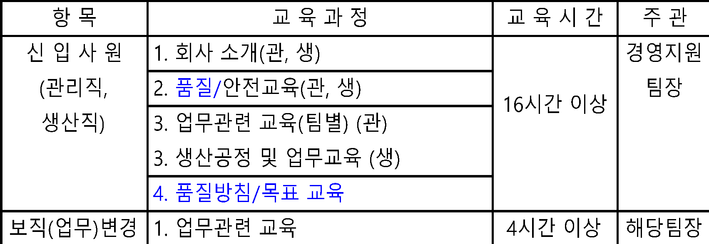
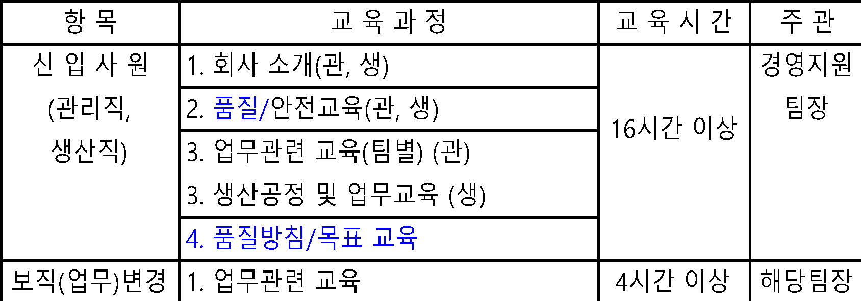

 | 5.6 자격 요건
 | 5.6.1 내부심사원
 | 자격 인정 대상자는 다음 요건에 만족해야 하며, 100점 기준으로 70점 이상을 얻어야 한다.
 | 1) 학력 : 30점
 | ① 초대졸 또는 동등 이상의 학력 인정자 (30점)
 | ② 고졸 또는 동등 이상의 학력 인정자 (20점)
 | ③ ①, ②항에 해당하는 자로 이공계열 전공자인 경우 10점 가산
 | 2) 경력 : 40점 (반도체 장비 및 동종 업종에 근무경력 인정함)
 | ① 만 3년 이상 시스템업무를 수행하였거나 만 5년 이상 회사 근무자 (40점)
 | ② 만 2년 이상 시스템업무를 수행하였거나 만 3년 이상 회사 근무자 (30점)
 | ③ 만 1년 이상 시스템업무를 수행하였거나 만 2년 이상 회사 근무자 (20점)
 | ④ 만 2년 이하 회사 근무자 (10점)
 | 3) 교육 훈련 : 30점
 | ① 내부(품질)심사관련 교육 8시간 이상 수료 (30점)
 | ② ISO9001 요구사항 교육 8시간 이상 수료 (20점)
 | ③ ISO9001 요구사항 교육 4시간 이상 수료 (10점)
 | ④ 품질 관련 자격증 보유자는 10점 가산
 | 5.6.2 검사원 (70점 이상 자격인정)
 | 1) 학력 : 15점
 | ① 전문대졸 또는 동등 이상의 학력 인정자 (15점)
 | ② 고졸 또는 동등 이상의 학력 인정자 (12점)
 | ③ 중졸 (10점)
 | ④ 중졸 미만 (7점)
 | 2) 시험/검사 경력 : 15점 (반도체 장비 및 동종 업종에 근무경력 인정함)
 | ① 만 3년 이상 품질관리업무를 수행 (15점)
 | ② 만 2년 이상 품질관리업무를 수행 (12점)
 | ③ 만 1년 이상 품질관리업무를 수행 (10점)
 | ④ 만 1년 미만 품질관리업무를 수행 (7점)

 | 3) 근속연수 : 10점
 | ① 만 3년 이상 (10점)
 | ② 만 2년 이상 (8점)
 | ③ 만 1년 이상 (6점)
 | ④ 만 1년 미만 (4점)

 | 4) 업무능력 : 40점
 | PC활용, 도면보는 법, 제품 및 부품의 기능 파악, 금속재료 일반, 가공기술 일반, 연마(Lapping/Polishing)기술
 | 일반, 정밀측정 기술, 품질관리기법의 8가지 범주별로 평가하여
 | 독자적으로 업무수행 가능 (5점), 지시한 내용을 수용함 (4점), 지시한 내용을 일부 수용함(3점),
 | 개념 파악 (1점), 전혀 모름(0점)으로 평가 함
 | 5) 교육 이수 : 20점
 | ① 30시간 이상 (20점)
 | ② 20시간 이상 (15점)
 | ③ 10시간 이상 (10점)

 | 5.6.3 검교정 요원
 | 검교정 자격요건은 계량법 시행령 교정기관 지정기준에 따른다.
 | 1) 관리책임자
 | 이공계분야 대졸 이상 졸업자 또는 국가기술자격 취득자 (계량기사, 정밀측정기사 등)
 | 또는 품질 및 계량측정분야 5년 이상 종사자.
 | 2) 기술 인력
 | 공업고등학교 졸업 이상이며 검사/측정/교정관련 품질관련 근무 3년 이상인 자로 관련 사외교육
 | 8시간 이상 수료한 자
 | 5.6.4 특별공정 작업자
 | 1) 특별공정 작업자는 다음의 요건을 충족해야 자격인정을 한다.
 | ① CNC 가공 공정 : CNC 설비 조작 (프로그램 확인, 공구·원점 세팅 및 가공조건 관리 등) / 기종별 관련
 | 인자 세팅 교육 이수 및 CNC 가공 기초 평가에서 70점 이상을 받은 자
 | ② Lapping/Polishing 공정 : Lapping/Polishing 설비 조작 및 생산 제품별 관련 인자 세팅 교육 이수 및 Lapping/Polishing 기초
 | 평가에서 70점 이상을 받은 자.
 | 그 외 신규사원 채용시 동등 업종의 근무경력이 있는 자 및 컴퓨터응용가공 관련 기능사 자격증
 | 을 소유한 자를 공정에 우선 편성하는 것을 원칙으로 한다.
 | ③ 세척 공정 : 세척 설비 조작 및 세척 조건(세척액 농도, 온도, 시간) 관리 교육 이수 후,
 | 평가항목으로는 설비점검, 자주검사, 작업표준, 부적합품처리, 세척기술 기초,
 | 금속재료 일반으로 평가하여 70점 이상을 받은 자.
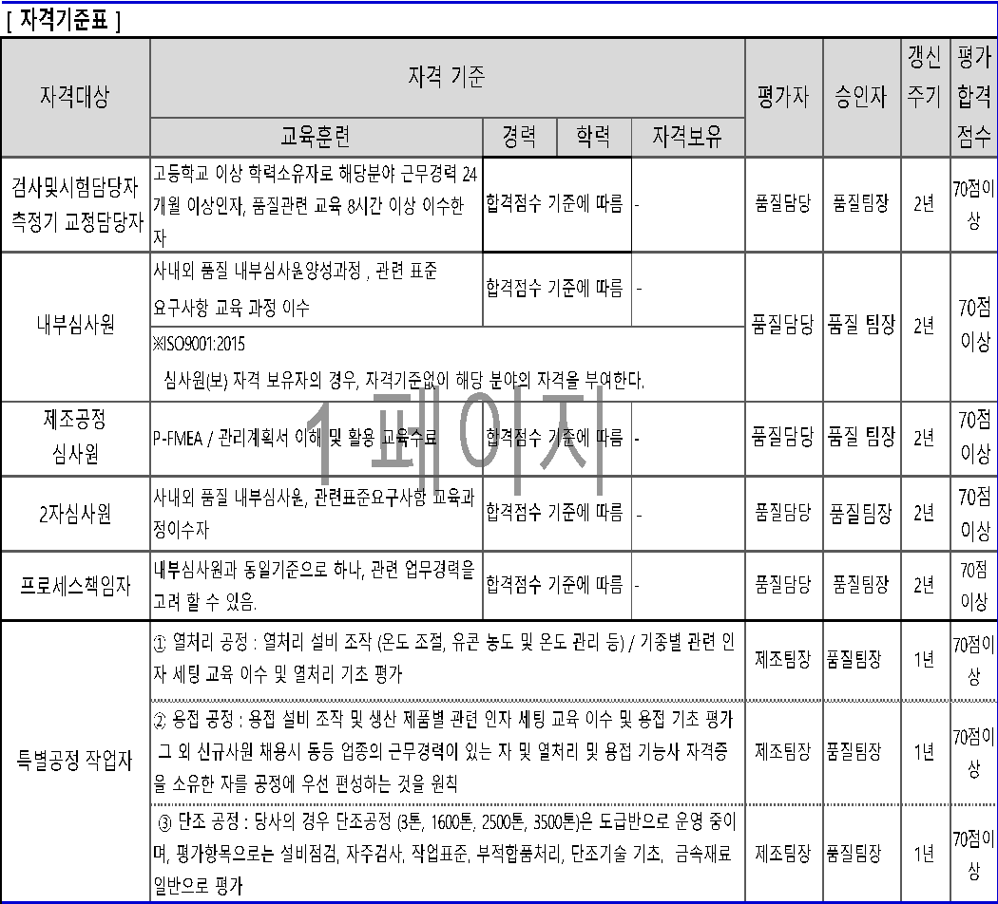
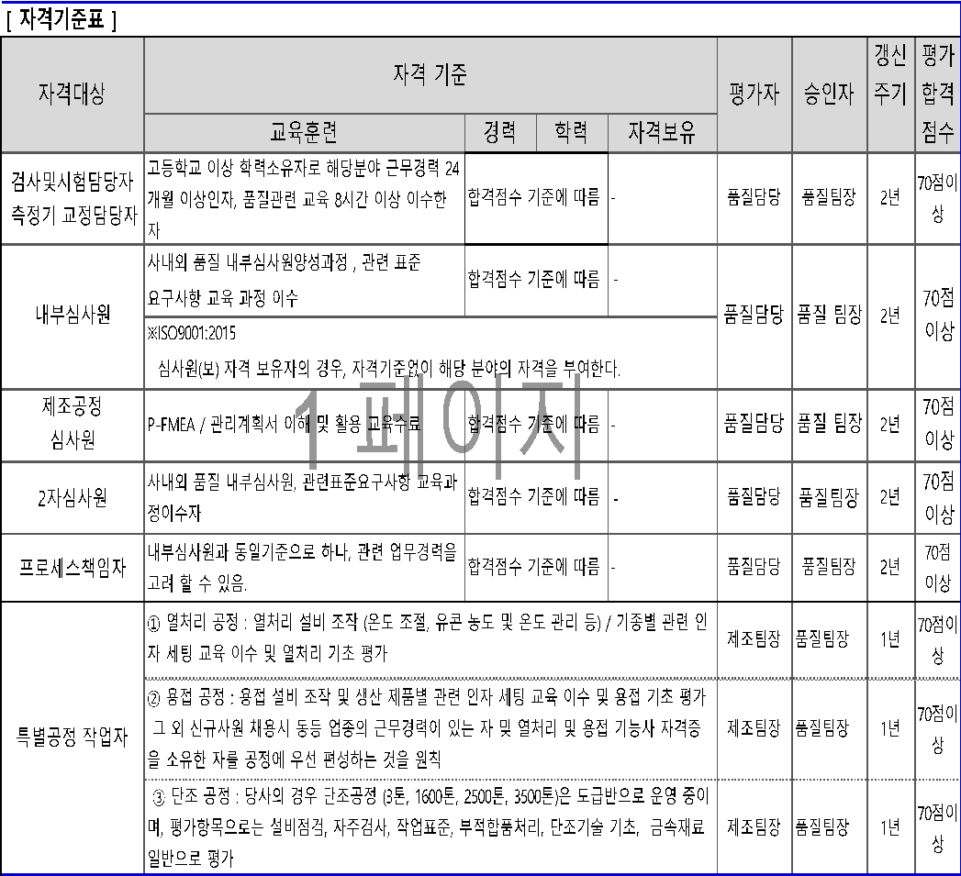

 | 5.7 자격인정 심사 및 기간
 | 5.7.1 품질팀장 및 관련 해당팀장은 자격인정평가표에 의해 심사 후 자격인정자의 이력을 관리하고
 | 이들로 하여금 검사, 심사, 검교정, 특별공정 작업업무를 수행하게 한다.
 | 5.7.2 내부심사원은 대표이사가 승인함으로써 인정된다.
 | 5.7.3 기 자격 인정자의 퇴사 또는 업무전환시에 인정자 소속팀장은 해당업무 수행에 영향을 미치지
 | 않는 기한내 그 대리인을 선정하여 기 자격자와 대체 되도록 한다.
 | 5.7.4 자격인정 기간은 통상 2년으로 하고 특별공정작업자만 1년으로 하며,
 | 기간이 만료시 재심사하되 특별한 사유가 없는 한 유임할 수 있다
 | 5.7.5 단, 특별공정 작업자의 자격인정 기간은 보직이 변경되거나 개인 또는 회사의 사정에 의하여 30일
 | 이상의 휴직을 했을 경우를 제외하고 정상적인 근무 기간에는 자격 인정을 하는 것으로 한다.
 | 장기 휴직 및 퇴직하는 경우는 그자격이 자동으로 소멸된다.
 | 5.7.6 품질팀 담당자는 송부된 자격인정평가표, 자격인정서, 다기능 수련도 평가서의 내용이 자격 요건에
 | 만족하는지 여부를 검토한다.
 | 5.7.7 품질팀 담당자는 인정서에 대한 검토 및 승인이 완료되면 해당팀장에게 자격인정 여부를 통보한다.
 | 5.8 (조직의)지식관리
 | 5.8.1 당사의 지식관리는 “집체전파교육” 을 운영하며, 관련된 사항은 세부기준에
 | 의거하여 QMS에서 요구되는 지식관리를 시행한다.
 | 5.8.2 지식관리대상의 기준
 | (1) 리스크 관리 및 리스크 관리대장, 리스크 효과성 평가 결과 등은 유사프로세스에서의
 | 리스크 및 부적합의 예방을 위하여 학습 교훈으로 활용한다.
 | (2) 당사의 표준화된 모든 문서(시스템문서,규정,시험표준,기술규격,기준 등)
 | (3) 개발 등 개발프로젝트 및 프로젝트에서 얻어진 교훈을 포함한 완료보고서 등
 | (4) 기타 내/외부출처의 정보(문서 등)은 지식관리의 대상이 될 수 있다.
 | ※지식관리를 통하여 조직의 암묵지식,노하우,교훈 등은 조직의 지식화 하는 것이 최종 목적임.

 | 6. 기록 관리
 | 교육훈련 관련기록은 기록관리 절차서에 따라 관리팀에서 유지 관리한다.

 | 7. 관련 절차서
 | 7.1 내부심사 절차서
 | 7.2 검사 및 시험 절차서

 | 8. 관련 양식
 | 8.1 교육훈련 결과 보고서
 | 8.2 교육 훈련 계획서
 | 8.3 자격증 인증 관리 대장
 | 8.4 자격인증평가표

적격성평가서_예시
적 격 성 평 가 서

 |  |  |  |  |  |  |  |  |  |  | 평가일 :
인 증 번 호 |  |  | 소 속 |  |  | 직 급 |  |  |  |  | (직 책)
 |  |  | 성 명 |  |  | 인증구분
근속 연수 |  | 입 사 일 자
 |  | 근 속 연 수
자격인증요건 |  |  |  |  |  |  | 평가기준 |  |  |  |  |  |  |  | 평점
학 력 |  | 학위명 | 졸업연도 | 전공분야 |  |  | ①대졸이상 |  |  |  |  | 40 점 |  |  | 40
 |  |  |  |  |  |  | ②전문대졸 |  |  |  |  | 35 점
 |  |  |  |  |  |  | ③고졸 |  |  |  |  | 30 점
경 력 |  | 근무기간 | 근무분야 | 근무연수 |  |  | ①5 년 이상 |  |  |  |  | 30 점 |  |  | 30
 |  |  |  |  |  |  | ②3 년 이상~5년 미만 |  |  |  |  | 25 점
 |  |  |  |  |  |  | ③1 년 이상~3년 미만 |  |  |  |  | 20 점
 |  |  |  |  |  |  | ④1 년 미만 |  |  |  |  | 10 점
열기
교육훈련 |  | ※ 적격성 필수 항목 및 기준 (필수 교육훈련 대상 리스트 참고 : ) |  |  |  |  |  |  |  |  |  |  |  |  | 평점
 |  | 적격성 평가 |  |  | 객관적증거 |  | 평 가(준수율기준) |  |  |  |  |  | 배점
 |  | 검사 실무 - 3년 이상 |  |  |  |  | ① 95%이상 |  |  | 30 점 |  |  | 25 |  | 25
 |  |  |  |  |  |  | ② 90%이상 |  |  | 25 점
 |  |  |  |  |  |  | ③ 85%이상 |  |  | 20 점
 |  |  |  |  |  |  | ④ 80%이상 |  |  | 15 점
 |  |  |  |  |  |  | ⑤ 80%미만 |  |  | 10 점

합 계 |  |  |  |  |  |  | 100 점 만점 |  |  |  |  |  |  | 95
최종 평가 결과
유 첨 |  |  |  |  |  |  | 특이사항 | 1. 적격성 필수 항목의 경우 관련 교육 이수 후 수료증으로 실증하여야 한다. 2. 2자심사원의 경우, 심사대상 업체의 프로세스 (공정)에 관련한 경험이 있어야 한다. 3. 적격성 필수 항목은 미충족 시 관련 교육 이수 후 평점을 만족하여야 한다. 4. 해당 법적 규제적 요구에 공인자격을 요구하는 경우 적격성평가는 해당 자격증으로 모든 평가를 합격한다.

 | 상기와 같이 평가한 결과 위 사람은 당사의 경영시스템에서 인정하는 하기 대상 적격성을 충족하오니,
 | 사내자격 부여 및 등록을 추천합니다.

 |  |  |  |  |  |  |  |  |  |  |  |  |  | 결 재 | 승인
 |  |  |  | 평가자 : |  |  |  |  | (인)

 |  |  |  |  |  |  |  |  |  |  |  |  |  |  |  | 합격 | 시스템심사원 | 70
 |  |  |  |  |  |  |  |  |  |  |  |  |  |  |  | 불합격 | 공정심사원 | 70
 |  |  |  |  |  |  |  |  |  |  |  |  |  |  |  |  | 제품심사원 | 70
 |  |  |  |  |  |  |  |  |  |  |  |  |  |  |  |  | 검사시험요원 | 70
 |  |  |  |  |  |  |  |  |  |  |  |  |  |  |  |  | 설계개발요원 | 70
 |  |  |  |  |  |  |  |  |  |  |  |  |  |  |  |  | 특수공정작업자 | 70
 |  |  |  |  |  |  |  |  |  |  |  |  |  |  |  |  | 2자심사원 | 70
 |  |  |  |  |  |  |  |  |  |  |  |  |  |  |  |  | 프로세스책임자 | 70

